Cartes
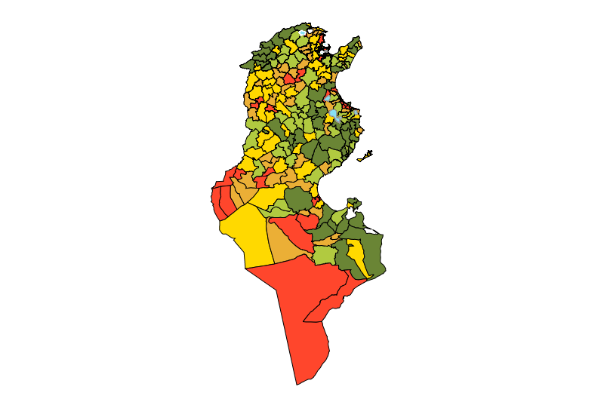
Nombre des logements distant plus de 2 Km depuisle plus proche centre sportif

Graphique
Nombre des logements distant plus de 2 Km depuisle plus proche centre sportif
Délégation de Sidi Aïch
 | $underLayer$ | Délégation de Sidi Aïch
Délégation de Sfa... | 14,359.0 | 14,359.0
Délégation de Bou... | 14,418.0 | 14,418.0
Délégation de Zarzis | 18,608.0 | 18,608.0
Délégation de Raoued | 19,947.0 | 19,947.0
Délégation de Ham... | 21,694.0 | 21,694.0

